关系图
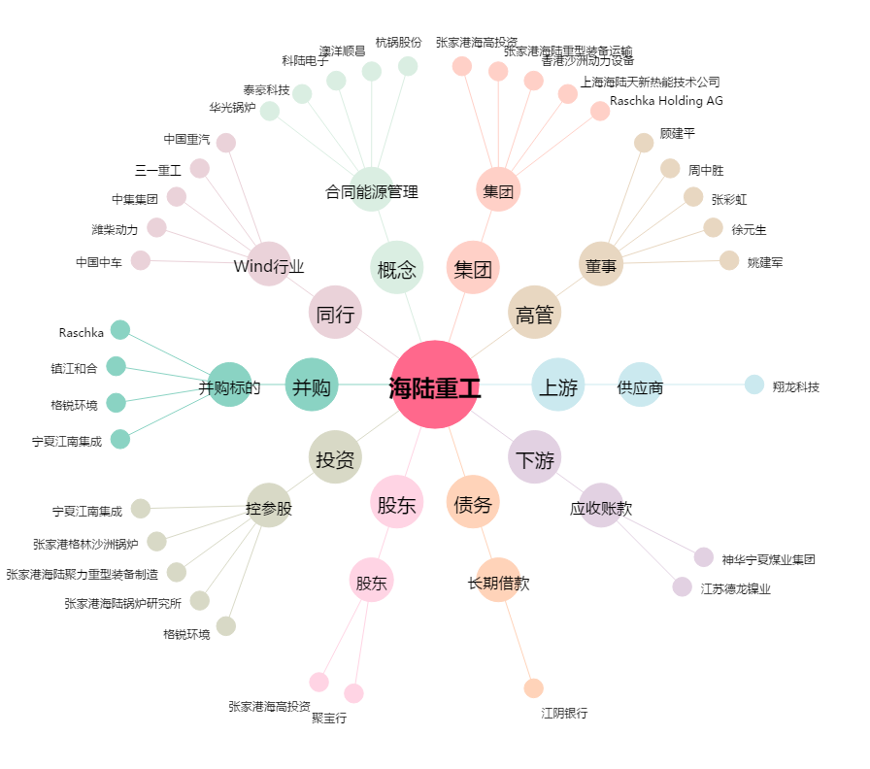
海陆重工[002255.SZ] - 关系概览图

